Lista
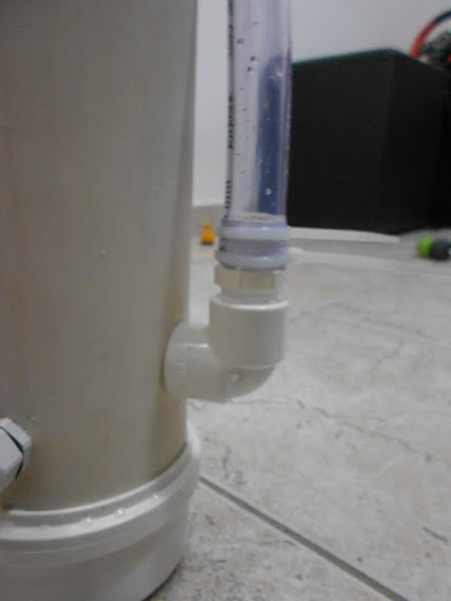
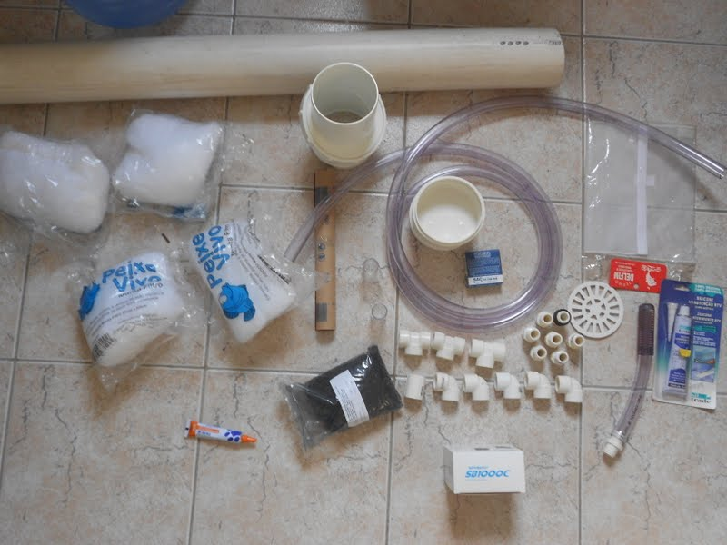
 |  | Preço Unid | Frete | Preço total
Coleta de água (flauta)
 | Cap de 1/2 ou Boca do hangon | R$ - |  | R$ - | CeC
 | Joelho 90° com Rosca Branco 1/2" - Tigre | R$ 1.02 |  | R$ 1.02 | Leroy
 | Nípel Rosca Branco Paralelo 1/2" - Tigre | R$ 0.60 |  | R$ 0.60 | Leroy
 | Joelho 90° com Rosca Branco 1/2" - Tigre | R$ 1.02 |  | R$ 1.02 | Leroy
 | Nípel Rosca Branco Paralelo 1/2" - Tigre | R$ 0.60 |  | R$ 0.60 | Leroy
 | 2,5mt mangueira cristal 1/2' | R$ 3.00 |  | R$ 7.50 | Fratello

Parte Superior do Canister
 | 2 Aneis de vedação 20mm x 3mm | R$ 1.00 |  | R$ 2.00 | Vedabras
 | 2 Cap de esgoto 100mm | R$ 5.29 |  | R$ 10.58 | Leroy
 | CurVar da Tigre | R$ 16.90 |  | R$ 16.90 | Leroy
 | 1 mtCano esgoto 100mm | R$ - |  | R$ 4.00 | ?

Parte Inferior do Canister
 | Ralo PVC 100mm | R$ 1.99 |  | R$ 1.99 | Leroy
 | Bomba better 1000c | R$ 57.10 | R$ - | R$ 57.10
 | Prensa Cabos PG 9 | R$ 1.20 |  | R$ 1.20 | Elétrica Andra
 | Prensa Cabos PG 13,5 | R$ 1.50 |  | R$ 1.50 | Elétrica Andra
 | Nípel Rosca Branco Paralelo 1/2" - Tigre | R$ 0.60 |  | R$ 0.60 | Leroy
 | 2 aneis de vedacao 1/2' | R$ 0.90 |  | R$ 1.80 | Vedabras
 | Joelho 90° com Rosca Branco 1/2" - Tigre | R$ 1.02 |  | R$ 1.02 | Leroy
 | Nípel Rosca Branco Paralelo 1/2" - Tigre | R$ 0.60 |  | R$ 0.60 | Leroy

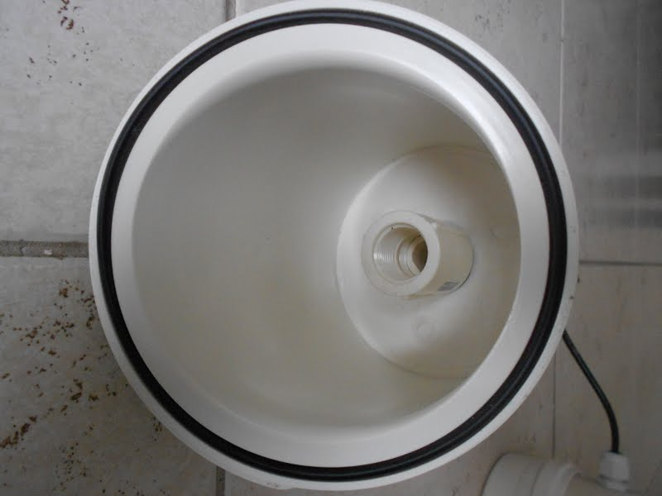
Retorno da água
 | (-)mangueira cristal 1/2'
 | Nípel Rosca Branco Paralelo 1/2" - Tigre | R$ 0.60 |  | R$ 0.60 | Leroy
 | Joelho 90° com Rosca Branco 1/2" - Tigre | R$ 1.02 |  | R$ 1.02 | Leroy
 | Nípel Rosca Branco Paralelo 1/2" - Tigre | R$ 0.60 |  | R$ 0.60 | Leroy
 | Joelho 90° com Rosca Branco 1/2" - Tigre | R$ 1.02 |  | R$ 1.02 | Leroy
 | 2 Nípel Rosca Branco Paralelo 1/2" - Tigre | R$ 0.90 |  | R$ 1.80
 | 2 Tê 90º com Rosca Branco 1/2" - Tigre | R$ 2.00 |  | R$ 4.00

Extras

 | Fita Veda Rosca 18mm X10 M - Tigre | R$ 6.26 |  | R$ 6.26 | Leroy
 | Adesivo Plástico para Pvc Incolor Bisnaga 75g | R$ 1.90 |  | R$ 1.90 | Leroy
 | Lixa para Massa Nº 100 - 3M | R$ 0.60 |  | R$ 0.60
 |  |  |  | R$ 127.83

